상품제안서
애플 워치 미니 보조배터리 2000mAh+자석싸바리 | 상품코드: S44882

 |  |  |  |  |  |  | 02-713-8555 | www.synergygift.co.kr
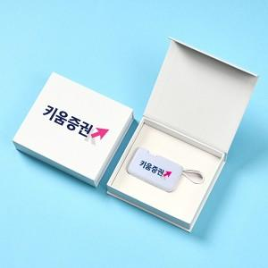

【상세/제작정보】 | <span style="font-size: 18.6667px;">※ 케이스 인쇄 인쇄사이즈 100*25mm 기준, 초과시 비용 발생됩니다.</span>​

【인쇄/포장옵션】 | 풀칼라, 케이스DTF인쇄 / 포장지포장

【공급단가】 | 수량 | 30~ | 100~ | 300~ | 1,000~ | 3,000~
*VAT별도 | 단가 | 9,900원 | 9,350원 | 9,000원 | 8,600원 | 8,450원

【상품 URL】 | https://www.synergygift.co.kr:443/src/goods_detail.php?gdno=44882

